상품제안서
프리미엄 고속무선충전 마우스패드 | 상품코드: S00170

 |  |  |  |  |  |  | 02-713-8555 | www.synergygift.co.kr
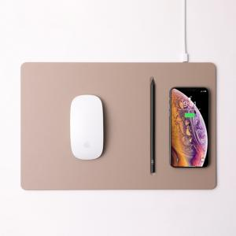

【상세/제작정보】 | 고속충전이 가능한 0.5cm의 울트라 슬림 디자인 구현

【인쇄/포장옵션】 | 레이저, 풀칼라 / 포장지포장

【공급단가】 | 수량 | 50~ | 100~ | 300~ | 500~ | 1,000~
*VAT별도 | 단가 | 20,090원 | 19,430원 | 18,530원 | 17,460원 | 16,730원

【상품 URL】 | https://www.synergygift.co.kr:443/src/goods_detail.php?gdno=6440

